Ativar Macros
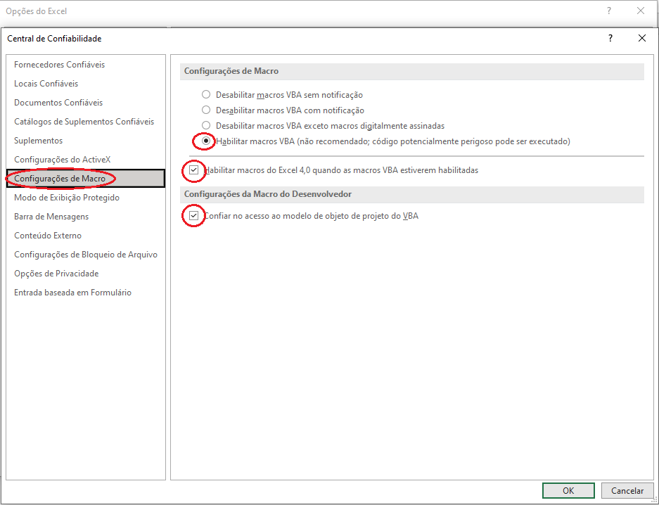
 |  | Caso a macro ainda esteja bloqueada, verificar desbloqueio conforme passo a passo abaixo:

 |  | Feche a planilha, clique com o botão direito no arquivo, vá em propriedades, e a seguinte janela irá abrir:

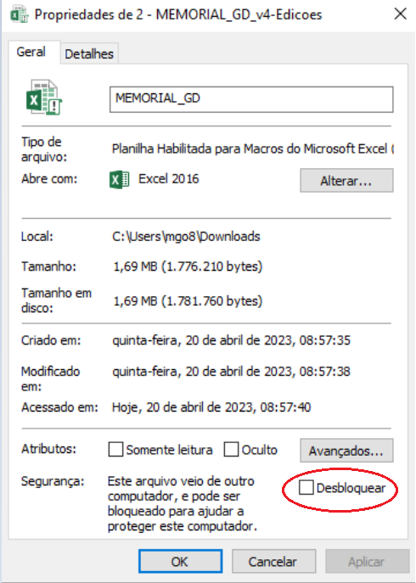
 | Habilite as Macros Para continuar

FORMULÁRIO DE ORÇAMENTO DE CONEXÃO DE MICRO E MINIGERAÇÃO
SUPERVISÃO DE PROJETOS



 |  | Caso ainda não seja desbloqueada, siga o passo a passo a baixo:

 |  | Com a planilha aberta, acesse: Arquivo > Opções > Central de confiabilidade > Configurações de Macro

 |  | Habilite as macros na caixa de seleção

